4.F.EvMort_CVC_M_26
FUENTE | Fuente: Estadística de defunciones según la causa de muerte, INE.
ELABORACION | Elaboración: Unidad Técnica de Informe de Estado de Salud y Registros.
TIT LARGO | Enfermedades del sistema circulatorio. Evolución anual de la mortalidad en mujeres. Tasas estandarizadas (por 100.000). Comunidad de Madrid y España, 1980-2024
TIT CORTO | Evolución anual de la mortalidad por enfermedades del sistema circulatorio en mujeres

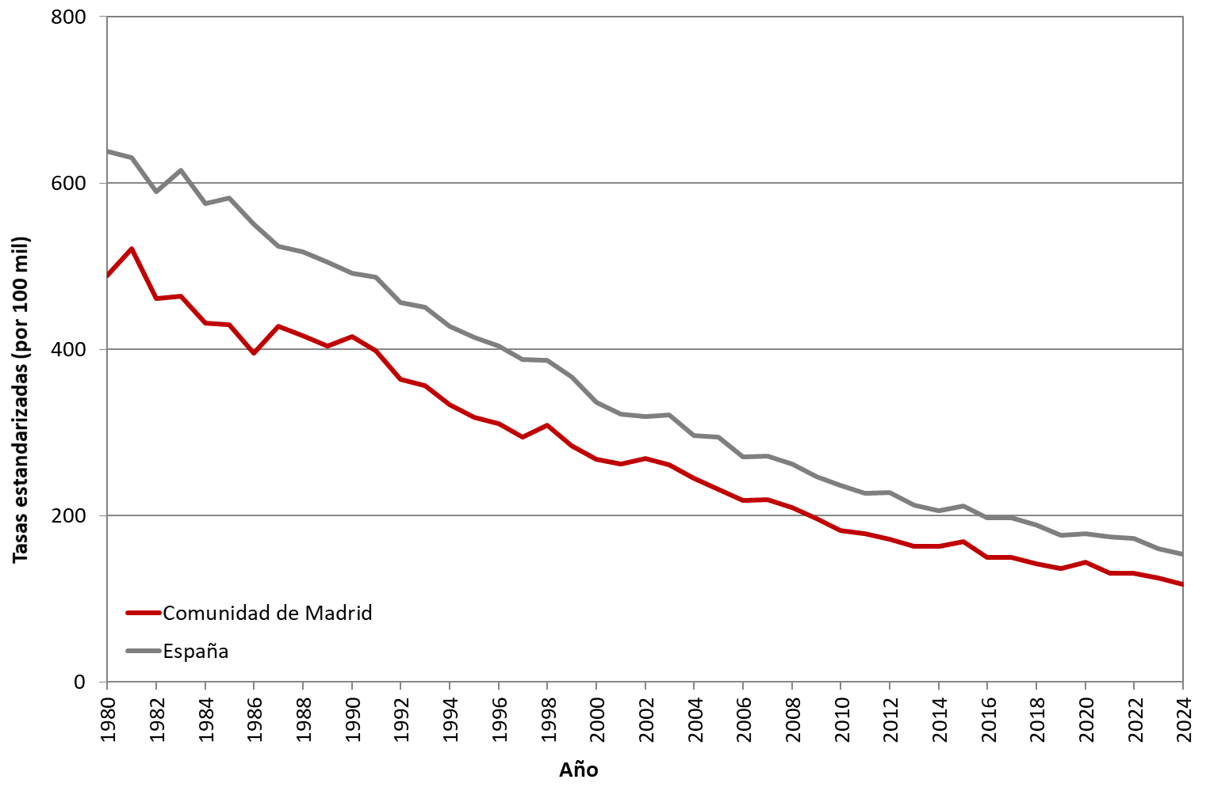

 | DATOS

 | AÑO | MUJERES | MUJERES
 |  | Comunidad de Madrid | España
 | 1980 | 488.95 | 638.38
 | 1981 | 521.31 | 630.79
 | 1982 | 460.69 | 589.53
 | 1983 | 464.21 | 615.27
 | 1984 | 431.53 | 574.90
 | 1985 | 429.66 | 581.73
 | 1986 | 395.49 | 550.66
 | 1987 | 427.50 | 523.94
 | 1988 | 416.45 | 517.58
 | 1989 | 404.27 | 504.98
 | 1990 | 415.55 | 491.60
 | 1991 | 398.15 | 486.41
 | 1992 | 363.91 | 456.62
 | 1993 | 355.99 | 450.74
 | 1994 | 333.19 | 427.71
 | 1995 | 318.32 | 414.22
 | 1996 | 310.31 | 404.07
 | 1997 | 294.64 | 388.29
 | 1998 | 308.52 | 386.58
 | 1999 | 283.97 | 366.79
 | 2000 | 268.00 | 336.29
 | 2001 | 261.87 | 322.55
 | 2002 | 268.40 | 318.86
 | 2003 | 261.36 | 321.42
 | 2004 | 245.51 | 296.66
 | 2005 | 232.04 | 294.29
 | 2006 | 218.43 | 270.85
 | 2007 | 219.78 | 271.24
 | 2008 | 210.27 | 262.03
 | 2009 | 196.53 | 246.63
 | 2010 | 182.09 | 236.16
 | 2011 | 178.55 | 226.77
 | 2012 | 172.14 | 228.01
 | 2013 | 162.94 | 212.31
 | 2014 | 163.34 | 205.90
 | 2015 | 168.48 | 212.20
 | 2016 | 149.98 | 197.13
 | 2017 | 150.08 | 197.10
 | 2018 | 142.22 | 188.53
 | 2019 | 136.59 | 176.31
 | 2020 | 144.00 | 178.57
 | 2021 | 130.68 | 174.32
 | 2022 | 130.54 | 173.16
 | 2023 | 125.56 | 160.60
 | 2024 | 117.99 | 153.59

